Defectos
TEMPLATE DE DEFECTOS |  |  |  |  | TEMPLATE DE DEFECTOS |  |  |  |  | TEMPLATE DE DEFECTOS |  |  |  |  | TEMPLATE DE DEFECTOS |  |  |  |  | TEMPLATE DE DEFECTOS |  |  |  |  | TEMPLATE DE DEFECTOS

 | ID:01 | ESTADO: Nuevo | PRIORIDAD: | SEVERIDAD: |  | ID:02 | ESTADO: Nuevo | PRIORIDAD: | SEVERIDAD: |  | ID:03 | ESTADO: Nuevo | PRIORIDAD: | SEVERIDAD: |  | ID:04 | ESTADO: Nuevo | PRIORIDAD: | SEVERIDAD: |  | ID:05 | ESTADO: Nuevo | PRIORIDAD: | SEVERIDAD: |  | ID:06 | ESTADO: Nuevo | PRIORIDAD: | SEVERIDAD:
 |  |  | MEDIA | MEDIA |  |  |  | BAJA | BAJA |  |  |  | MEDIA | MEDIA |  |  |  | MEDIA | MEDIA |  |  |  | MEDIA | MEDIA |  |  |  | MEDIA | MEDIA

 | FECHA: 20/10/2022 | REPORTADO POR: Camila Betancur | ASIGNADO A: Desarrollo Frontend | AMBIENTE: QA |  | FECHA: 20/10/2022 | REPORTADO POR: Camila Betancur | ASIGNADO A: Desarrollo Frontend | AMBIENTE: QA |  | FECHA: 20/10/2022 | REPORTADO POR: Camila Betancur | ASIGNADO A: Desarrollo Frontend | AMBIENTE: QA |  | FECHA: 20/10/2022 | REPORTADO POR: Camila Betancur | ASIGNADO A: Desarrollo Frontend | AMBIENTE: QA |  | FECHA: 20/10/2022 | REPORTADO POR: Camila Betancur | ASIGNADO A: Desarrollo Frontend | AMBIENTE: QA |  | FECHA: 20/10/2022 | REPORTADO POR: Camila Betancur | ASIGNADO A: Desarrollo Frontend | AMBIENTE: QA

 | TITULO/NOMBRE: productos repetidos |  |  |  |  | TITULO/NOMBRE: paginación de los productos |  |  |  |  | TITULO/NOMBRE: ancho del header |  |  |  |  | TITULO/NOMBRE: estilado del body |  |  |  |  | TITULO/NOMBRE: botón para cargar productos o pasar a la página siguiente |  |  |  |  | TITULO/NOMBRE: botón ir atrás o al inicio

 | DESCRIPCIÓN: Permite al administrador agregar productos con el mismo nombre |  |  |  |  | DESCRIPCIÓN: se debe corregir el estilado de esta sesión |  |  |  |  | DESCRIPCIÓN: el ancho del header no ocupa el 100% del ancho de la pantalla cuando se reducen las resoluciones |  |  |  |  | DESCRIPCIÓN: los colores de fondo de las imágenes donde se presentan las categorias no es acorde al patrón de diseño |  |  |  |  | DESCRIPCIÓN: mostrar un botón o enlace para que el usuario pueda cargar más productos y ver la siguiente página de resultados |  |  |  |  | DESCRIPCIÓN: mostrar un botón o enlace para que el usuario pueda ir hacia atrás o al inicio del listado de productos

 | RESULTADO ACTUAL: el administrador puede crear productos con el mismo nombre y no le aparece ningun mensaje de error que le impida hacerlo |  |  |  |  | RESULTADO ACTUAL: al ingresar a una categoria en particular muestra los productos un poco desorganizados y se descuadra la imagen |  |  |  |  | RESULTADO ACTUAL: cuando se bajan las resoluciones de la pantalla el header deja de ocupar el 100% del ancho de la pantalla dejando ver espacios en blanco a ambos lados |  |  |  |  | RESULTADO ACTUAL: los planes se presentan con una imagen de fondo negra la cual no concuerda con los colores y patrones de diseño que se vienen manejando en el resto de la página |  |  |  |  | RESULTADO ACTUAL: el botón para pasar a la página siguiente dice 1 de 0 lo cuál no es coherente puesto que debería estar alineado con el número de páginas que hay realmente |  |  |  |  | RESULTADO ACTUAL: no se encuentra ningún botón con la funcionalidad de volver atrás

 | RESULTADO ESPERADO: que le salga un mensaje de error y no le deje crear productos con el mismo nombre |  |  |  |  | RESULTADO ESPERADO: que sea coherente con el orden y diseño que se viene manejando en la página, que los productos se vean organizados y la imagen esté dentro del cuadro descriptivo |  |  |  |  | RESULTADO ESPERADO: que sea responsive y sin importar las resoluciones ocupe el 100% del ancho de la pantalla |  |  |  |  | RESULTADO ESPERADO: que se utilice la misma paleta de colores y patrones de diseño en toda la página para que sea armoniosa |  |  |  |  | RESULTADO ESPERADO: que el boton de pasar página muestre cuantás páginas hay realmente para pasar |  |  |  |  | RESULTADO ESPERADO: que se encuentre ubicado en la página un botón que permita al usuario volver atrás

 |  |  |  |  |  | 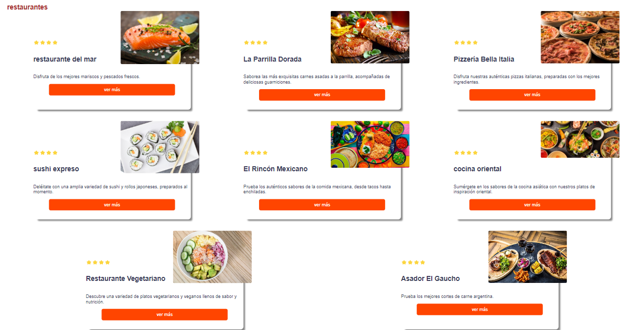 EVIDENCIA: |  |  |  |  | 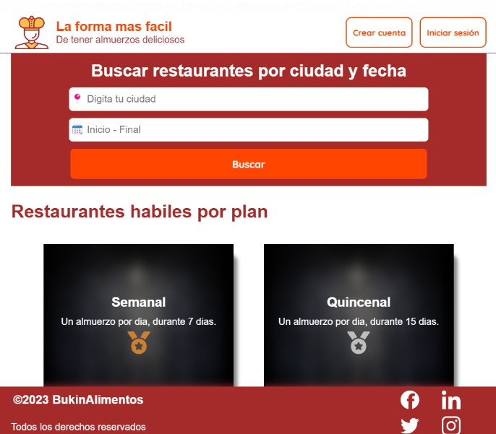 EVIDENCIA: |  |  |  |  | EVIDENCIA: |  |  |  |  | EVIDENCIA: |  |  |  |  | 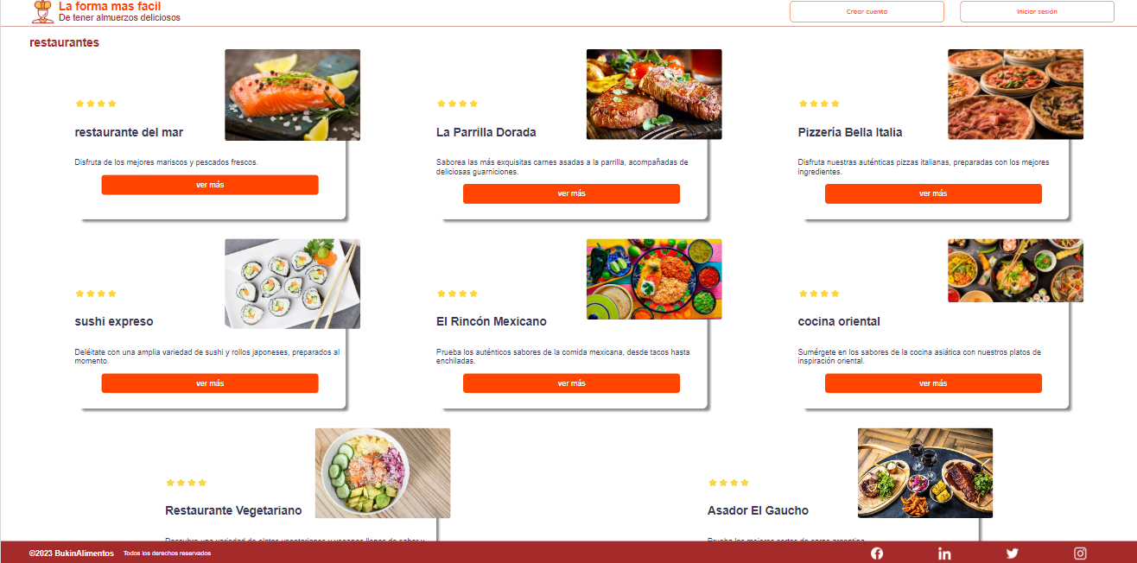 EVIDENCIA:

